FAR
FAILURE ANALYSIS REPORT

CUSTOMER NAME |  | PT. PUTRA PERKASA ABADI |  |  | PHONE NO. / HP
KOTA / BRANCH |  | SITE AMI, CENTRAL BORNEO |  |  |  |  |  | DATE | 10-Aug-24

UNIT TYPE |  |  | COMP MODEL | BRAND |  |  | INSTALL DATE |  |  |  | PROBLEM DATE
AXOR HDT |  |  | AXOR 2528 RMC | MERCEDES-BENZ |  |  | 10-Apr-23 |  |  |  | 10-Aug-24

UNIT CODE |  |  | MACHINE LOCATION |  |  |  | LIFETIME |  |  |  | HM / KM
WT2531 |  |  | PPA-AMI |  |  |  | 488 days |  |  |  | 5554/46746

DETAIL PROBLEM
Pada tanggal 10 Agustus 2024 WT2531 tiba tiba berhenti dan unit tidak bisa bergerak, setelah dilakukan pengecekan ternyata plug differential hilang dan oli habis. |  |  |  |  |  |  |  |  |  |  |  |  |  | S

 |  |  |  |  |  |  |  |  |  |  |  |  | S
PHOTO

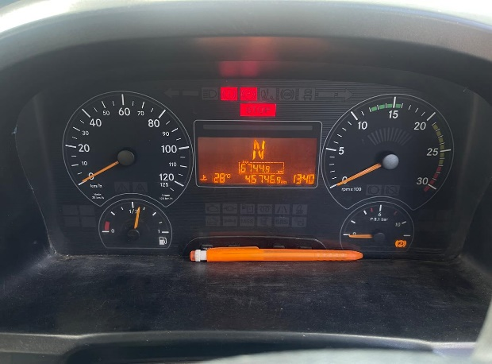
DATA UNIT
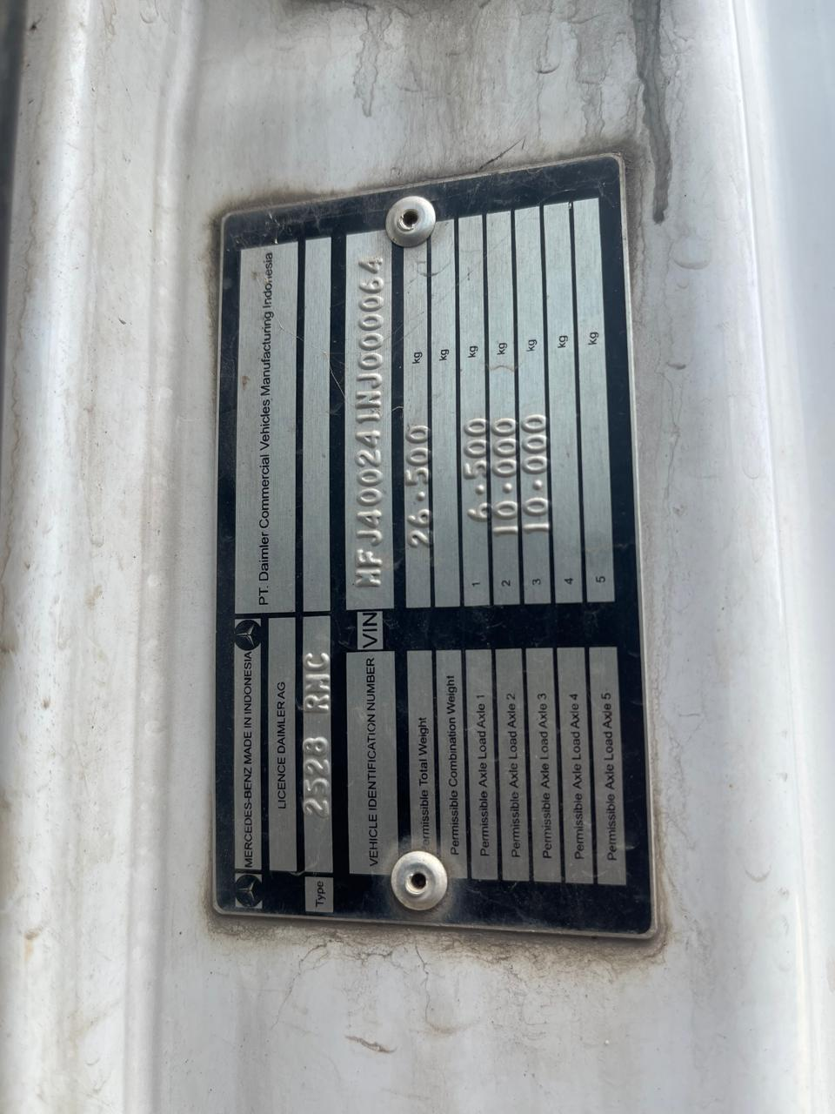
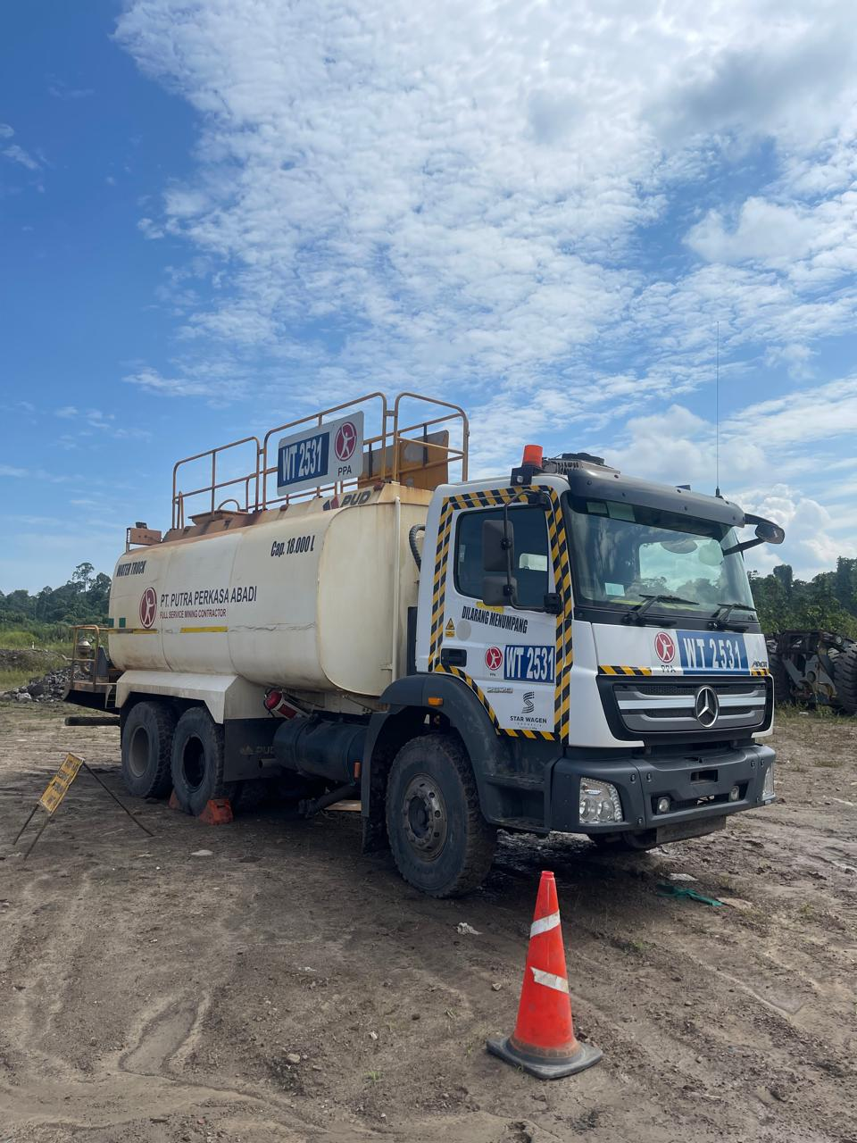

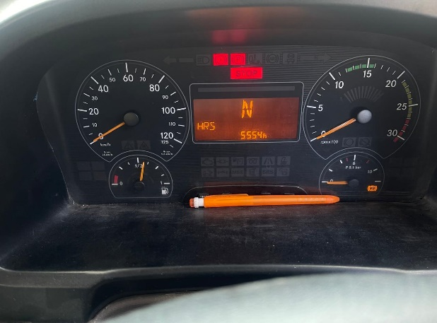

SPESIFIKASI OIL

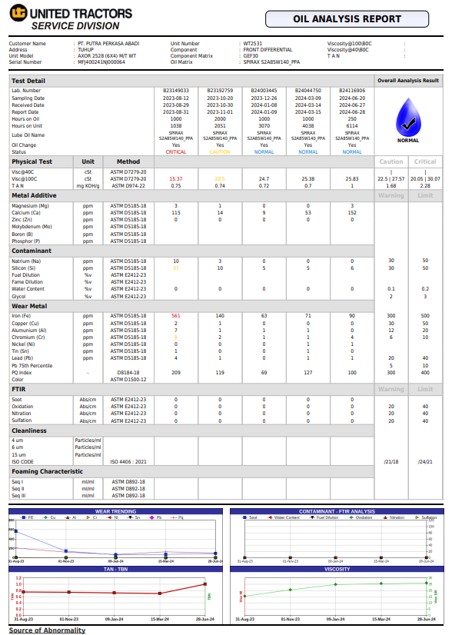
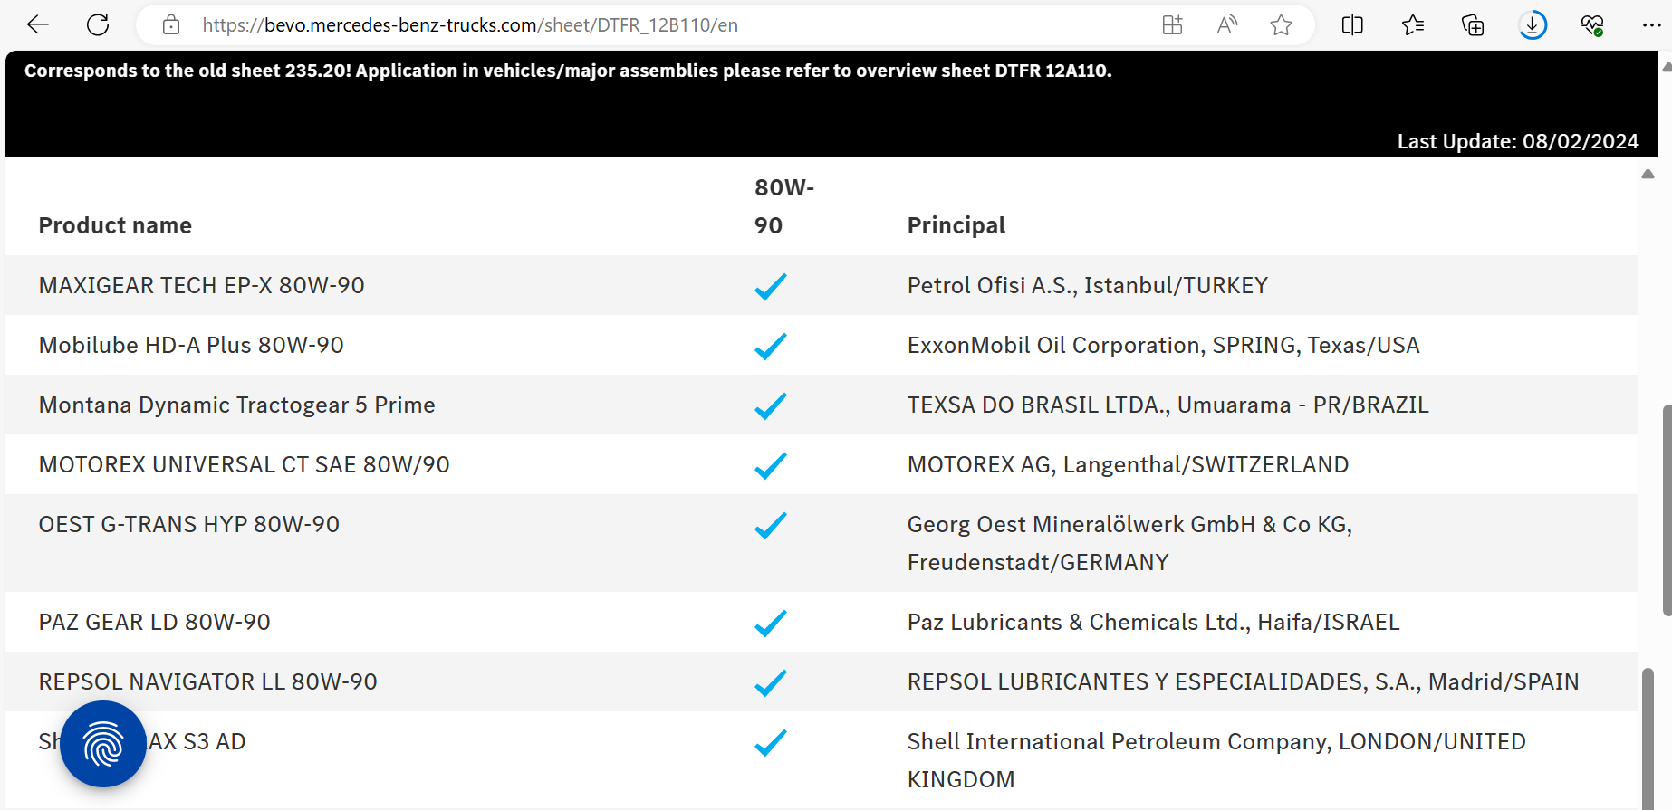

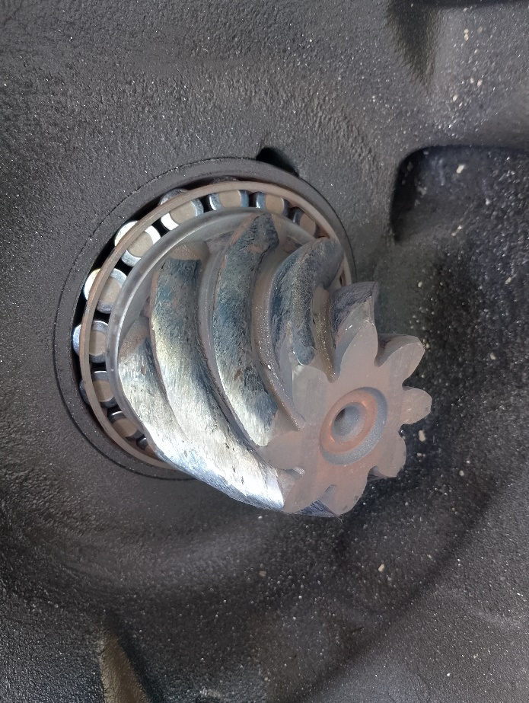
PLUG MISSING
OLI YANG HABIS MENYEBABKAN DIFFERENTIAL JAMED KARENA TIDAK ADA PELUMASAN
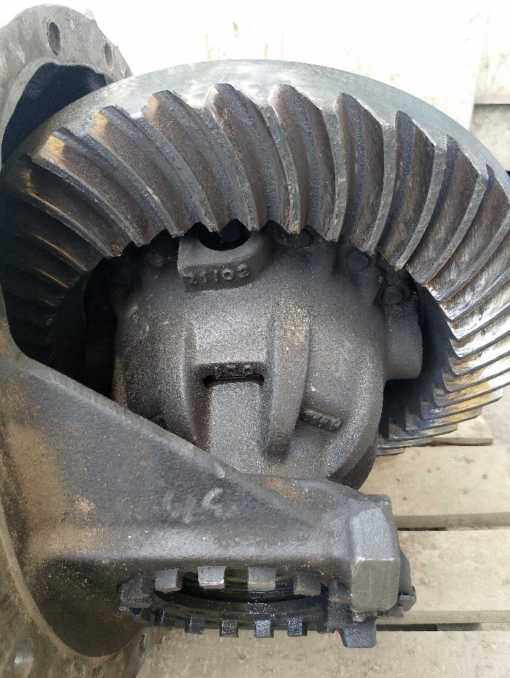
ROOT CAUSE
HOUSING DIFFERENTIAL
SPESIFIKASI OLI TIDAK SESUAI
DIFFERENTIAL DI LEPAS
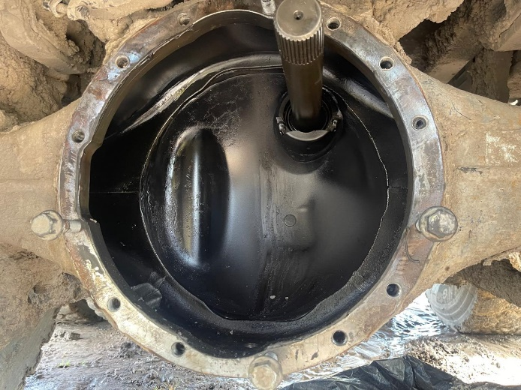 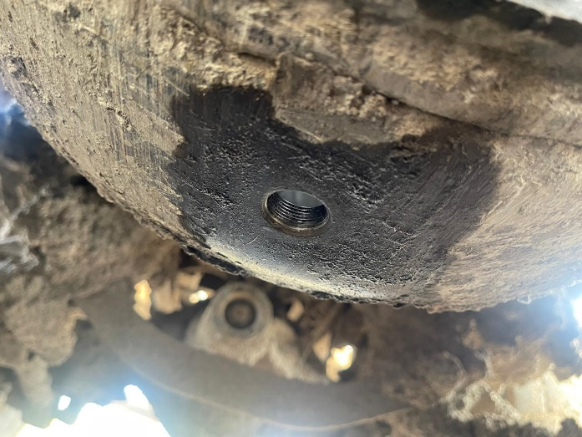 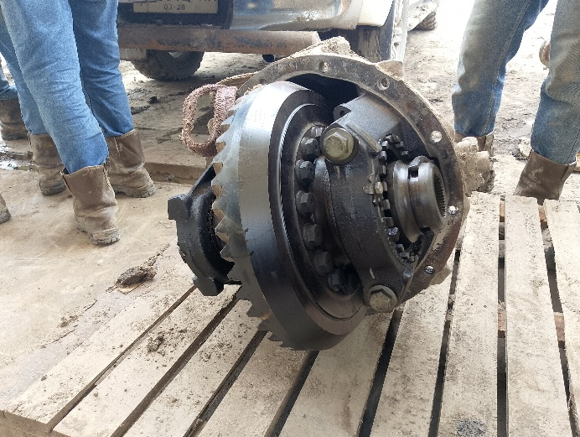
OLI HABIS MENYEBABKAN PELUMASAN ANTARA GEAR TIDAK SEMPURNA DAN MENYEBABKAN JAMED
GEAR DAMAGE
GEAR DAMAGE

PHOTO

ANALYSIS
Plug differential hilang menyebabkan oli habis dan menyebabkan differential jamed

STATUS WARRANTY
Karena spesifikasi oli tidak sesuai dengan mb sheet dan miss maintenance oleh customer maka status warranty REJECTED

STATUS ORDER SPAREPARTS |  |  |  |  |  |  |  |  |  |  |  | RECOMMENDED SPAREPARTS

DATA SPAREPARTS RECOMMENDED
No | Part Number |  | Description |  |  |  |  |  |  |  |  | Qty
 | Terlampir

Created by |  | Checked by |  |  |  | Validation by |  |  |  | Customer

Didik IU |  | M Yoga Firdaus |  |  |  | Hanan FJ
Team Service |  | Warranty Officer |  |  |  | Technical Officer |  |  |  | PT. PPA

